상품제안서
에코스마트 무선 위클리스케줄 탁상달력 250*200mm | 상품코드: S43492

 |  |  |  |  |  |  | 02-713-8555 | www.synergygift.co.kr
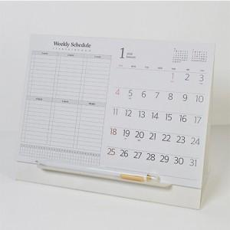

【상세/제작정보】 | <p><span style="font-size: 12pt;">* 조립식 삼각대로, 물건 수령하신분께서 조립하셔야합니다.&nbsp;</span></p><p><span style="font-size: 12pt;">&nbsp; (조립방법은 뒷면 받침대를 끼우듯 꽂아넣으면 됩니다.&nbsp;</span></p><p><span style="font-size: 12pt;">&nbsp;</span></p><p><span style="font-size: 12pt;">* 하얀 삼각대 특수상 스크래치 및 뒷묻음이 발생할 수 있습니다</span>​ &nbsp;</p>

【인쇄/포장옵션】 | 불박, 금박, 은박 / 개별OPP포장

【공급단가】 | 수량 | 100~ | 300~ | 500~ | 1,000~ | 3,000~
*VAT별도 | 단가 | 3,670원 | 3,130원 | 2,880원 | 2,730원 | 2,500원

【상품 URL】 | https://www.synergygift.co.kr:443/src/goods_detail.php?gdno=43492

